상품제안서
폴더형 목걸이카드케이스 | 상품코드: S25019

 |  |  |  |  |  |  | 02-713-8555 | www.synergygift.co.kr
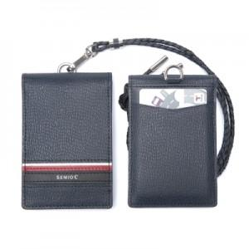 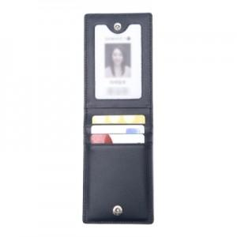 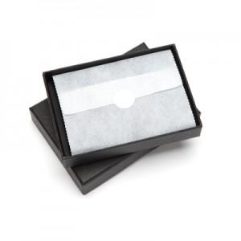

【상세/제작정보】

【인쇄/포장옵션】 | 불박 / 포장지포장

【공급단가】 | 수량 | 30~ | 100~ | 500~ | 1,000~ | 2,000~
*VAT별도 | 단가 | 30,370원 | 29,250원 | 28,120원 | 27,000원 | 26,320원

【상품 URL】 | https://www.synergygift.co.kr:443/src/goods_detail.php?gdno=25019

